Thi truong VN
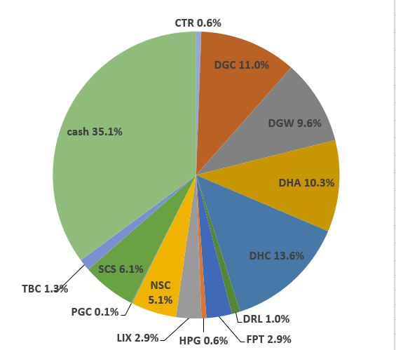
 |  |  |  |  |  |  |  |  |  |  |  |  | Ticker | shares | kha dung | cost basis | price | gia tri von | gia tri hien tai |  |  |  |  |  |  |  |  |  |  | Date | Equity | Equity % | Cash | Cash % | Total
Total weighted average

 | Stock | owned? | %? | Latest FY P/E | Average 5y ROC | Debt / Capital | 5y Compounding Rate from csv | 5y Compounding Rate | 10y Compounding Rate | 15y Compounding Rate |  | ben BSC: |  |  |  |  |  |  |  |  |  |  |  |  |  |  |  |  |  | Date | Equity | Equity % | Cash | Cash % | Total
 |  |  |  |  |  |  |  |  |  |  |  |  | tien mat |  |  |  |  |  | 1,669,087 |  |  |  |  |  |  |  |  |  |  | 2022-05-16 | VND 778,741,850 |  | VND 531,838,143
 | DGC |  |  |  |  |  |  |  |  |  |  |  | CTR | 1,484 | 1,484 | 69 | 72 | 101,880,000 | 106,848,000 |  |  |  |  |  |  |  |  |  |  | Nhận 500tr đầu của anh Thế
 | VPG |  |  |  |  |  |  |  |  |  |  |  | DGC | 3053 | 3053 | 78 | 68 | 238,090,000 | 207,298,700 |  |  |  |  |  |  |  |  |  |  |  |  |  |  |  | Allocation (20 May 2022):
 | DHC |  |  |  |  |  |  |  |  |  |  |  | DGW | 60 | 60 | 0 | 43 | 0 | 2,580,000
 | DGW |  |  |  |  |  |  |  |  |  |  |  | DHA | 9,000 | 9,000 | 44 | 45 | 397,140,000 | 406,800,000
 | HPG |  |  |  |  |  |  |  |  |  |  |  | DHC | 5,060 | 5,060 | 61 | 40 | 306,210,000 | 202,400,000
 | CTR |  |  |  |  |  |  |  |  |  |  |  | FPT | 16,240 | 12,240 | 82 | 74 | 1,334,928,000 | 1,208,256,000
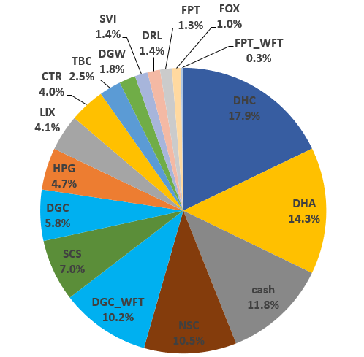
 | VCS |  |  |  |  |  |  |  |  |  |  |  | HPG | 8,780 | 8780 | 24 | 27 | 213030000 | 235,304,000
 | CAP |  |  |  |  |  |  |  |  |  |  |  | RAL | 300 | 300 | 94 | 115 | 28,050,000 | 34,410,000
 | DCM |  |  |  |  |  |  |  |  |  |  |  | SCS | 2880 | 2880 | 87 | 68 | 250,720,000 | 196,704,000
 | RAL |  |  |  |  |  |  |  |  |  |  |  | VCS | 8,400 | 8,400 | 76 | 62 | 634,260,000 | 520,800,000 |  |  |  |  |  |  |  |  |  |  | 2022-06-17 | VND 1,208,924,800 |  | VND 161,378,884
 | DHA |  |  |  |  |  |  |  |  |  |  |  | VPG | 3,700 | 3,700 | 28 | 17 | 103,260,000 | 64,195,000 |  |  |  |  |  |  |  |  |  |  |  |  |  |  |  | Allocation (17 June 2022):
 | TMP
 | FPT
 | REE
 | GMX
 | SVI
 | TBC
 | LIX
 | NSC
 | DRL
 | SCS |  |  |  |  |  |  |  |  |  |  |  |  |  |  | Nợ | iSave | Tiền | iSave + Tiền - Nợ
 | SAB |  |  |  |  |  |  |  |  |  |  | ben TCBS: | iSave |  |  | 44,576 | 258,072,665 | 4,046,060
 |  |  |  |  |  |  |  |  |  |  |  |  | CTR | 1,500 | 1,500 | 51.42 | 72 | 77,130,000 | 108,000,000 | 30,870,000 | 38.50% | 0
 |  |  |  |  |  |  |  |  |  |  |  |  | DGC | 12,500 | 12,500 | 63.78 | 67.5 | 797,200,000 | 843,750,000 | 46,550,000
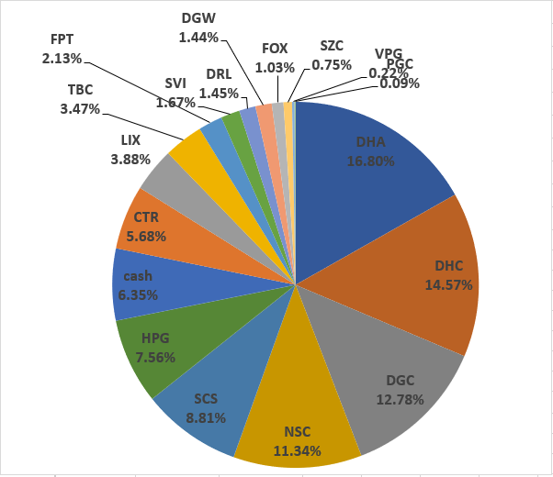
 |  |  |  |  |  |  |  |  |  |  |  |  | DHA | 23,000 | 23,000 | 26.88 | 44.5 | 618,194,000 | 1,023,500,000 | 405,306,000 | 2.50% | 0
 |  |  |  |  |  |  |  |  |  |  |  |  | DHC | 37,760 | 37,760 | 36.72 | 40.3 | 1,386,584,960 | 1,521,728,000 | 135,143,040 | 57.40% | 0 |  |  |  |  |  |  |  | 2022-07-15 |  |  | VND 83,469,435 |  | VND 1,313,710,635
 |  |  |  |  |  |  |  |  |  |  |  |  | HPG | 54,100 | 54,100 | 18.74 | 26.95 | 1,013,996,300 | 1,457,995,000 | 443,998,700 | 14.40% | 0
 |  |  |  |  |  |  |  |  |  |  |  |  | RAL | 4,000 | 4,000 | 81.93 | 116 | 327,704,000 | 464,000,000 | 136,296,000 | 41.90% | 0
 |  |  |  |  |  |  |  |  |  |  |  |  | SCS | 8,000 | 8,000 | 68.6 | 68.3 | 548,808,000 | 546,400,000 | -2,408,000 | 37.90% | 0
 |  |  |  |  |  |  |  |  |  |  |  |  | TBC | 6,900 | 6,900 | 27.66 | 36.1 | 190,854,000 | 249,090,000 | 58,236,000 | 1.50% | 0
 |  |  |  |  |  |  |  |  |  |  |  |  | VCS | 24,400 | 24,400 | 53.52 | 61.9 | 1,305,839,200 | 1,510,360,000 | 204,520,800 | 32.70% | 0
 |  |  |  |  |  |  |  |  |  |  |  |  | VPG | 25,515 | 24,300 | 16.14 | 17.45 | 411,888,645 | 445,236,750 | 33,348,105 | 14.90% | 0
 |  |  |  |  |  |  |  |  |  |  |  |  | CAP | 1,000 | 1,000 | 68.22 | 69 | 68,220,000 | 69,000,000 | 780,000 | 15.20% | 0
 |  |  |  |  |  |  |  |  |  |  |  |  | DGC | 5,300 | 5,300 | 61.31 | 67.5 | 324,916,500 | 357,750,000 | 32,833,500 | 3.00% | 0
 |  |  |  |  |  |  |  |  |  |  |  |  | DHA | 15,400 | 15,400 | 38.25 | 44.5 | 589,019,200 | 685,300,000 | 96,280,800 | 11.70% | 0
 |  |  |  |  |  |  |  |  |  |  |  |  | HPG | 17,000 | 17,000 | 22.76 | 26.95 | 386,920,000 | 458,150,000 | 71,230,000 | 10.60% | 0
 |  |  |  |  |  |  |  |  |  |  |  |  | RAL | 2,000 | 2,000 | 109.15 | 116 | 218,304,000 | 232,000,000 | 13,696,000 | 16.90% | 0
 |  |  |  |  |  |  |  |  |  |  |  |  | VCS | 2,900 | 2,900 | 56.62 | 61.9 | 164,200,900 | 179,510,000 | 15,309,100 | 3.50% | 0
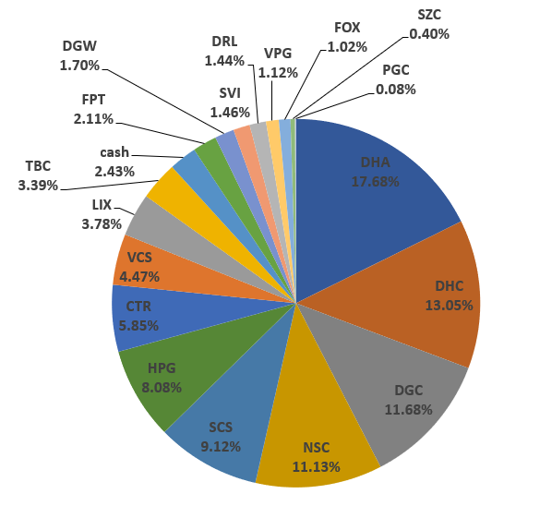
 |  |  |  |  |  |  |  |  |  |  |  |  | VPG | 27,300 | 23,000 | 18.62 | 17.45 | 508,435,200 | 476,385,000 | -32,050,200 | 8.60% | 0 |  |  |  |  |  |  |  | 2022-08-15 |  |  | VND 33,865,534 |  | VND 1,395,489,534
 |  |  |  |  |  |  |  |  |  |  |  |  |  |  |  |  |  |  |  |  |  |  |  |  |  |  |  |  |  | truoc khi nhan co phieu cua ba

VCS | VND 2,210,670,000
HPG | VND 2,151,449,000
DHA | VND 2,115,600,000
DHC | VND 1,724,128,000
DGC | VND 1,408,798,700
FPT | VND 1,208,256,000
VPG | VND 985,816,750
SCS | VND 743,104,000
RAL | VND 730,410,000
iSave | VND 262,074,149
TBC | VND 249,090,000
CTR | VND 214,848,000
CAP | VND 69,000,000
DGW | VND 2,580,000
tien mat | VND 1,669,087
 |  |  |  |  |  |  |  |  |  |  |  |  |  |  |  | Mã | Tổng giá trị |  | Tổng số cổ phiếu | Cost basis per share
 |  |  |  |  |  |  |  |  |  |  |  |  |  |  |  |  |  |  |  |  |  | VND 2,210,670,000 | 15.70%
 |  |  |  |  |  |  |  |  |  |  |  |  |  |  |  | CTR |  |  |  |  | HPG | VND 2,151,449,000 | 15.28% |  |  |  |  |  |  | 2022-08-24 |  |  | VND 42,451,187 |  | VND 10,019,076,687
 |  |  |  |  |  |  |  |  |  |  |  |  |  |  |  | DGC |  |  |  |  | DHA | VND 2,115,600,000 | 15.03% |  |  |  |  |  |  | da nhan 100k FPT cua ba
 |  |  |  |  |  |  |  |  |  |  |  |  |  |  |  | DGW |  |  |  |  | DHC | VND 1,724,128,000 | 12.25%
 |  |  |  |  |  |  |  |  |  |  |  |  |  |  |  | DHA |  |  |  |  | DGC | VND 1,408,798,700 | 10.01% |  |  |  |  |  |  | 2022-08-29 |  |  | VND 2,715,961,443 |  | VND 12,499,485,543
 |  |  |  |  |  |  |  |  |  |  |  |  |  |  |  | DHC |  |  |  |  | FPT | VND 1,208,256,000 | 8.58% |  |  |  |  |  |  | da nhan 2,5 ti cua ba
 |  |  |  |  |  |  |  |  |  |  |  |  |  |  |  | FPT |  |  |  |  | VPG | VND 985,816,750 | 7.00%
 |  |  |  |  |  |  |  |  |  |  |  |  |  |  |  | HPG |  |  |  |  | SCS | VND 743,104,000 | 5.28% |  |  |  |  |  |  | 2022-09-05 |  |  | VND 3,237,423,683 |  | VND 12,960,950,283
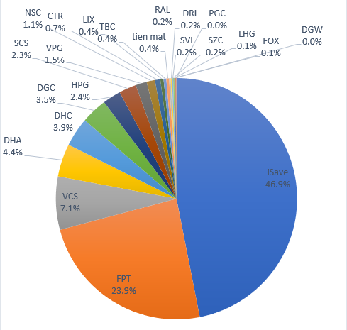
 |  |  |  |  |  |  |  |  |  |  |  |  |  |  |  | RAL |  |  |  |  | RAL | VND 730,410,000 | 5.19% |  |  |  |  |  |  | da nhan 500tr cua anh The
 |  |  |  |  |  |  |  |  |  |  |  |  |  |  |  | SCS |  |  |  |  | iSave | VND 262,074,149 | 1.86%
 |  |  |  |  |  |  |  |  |  |  |  |  |  |  |  | VCS |  |  |  |  | TBC | VND 249,090,000 | 1.77% |  |  |  |  |  |  | 2022-10-06 |  |  | VND 5,765,427,789 |  | VND 12,196,182,389
 |  |  |  |  |  |  |  |  |  |  |  |  |  |  |  | VPG |  |  |  |  | CTR | VND 214,848,000 | 1.53%
 |  |  |  |  |  |  |  |  |  |  |  |  |  |  |  | iSave |  |  |  |  | CAP | VND 69,000,000 | 0.49%
 |  |  |  |  |  |  |  |  |  |  |  |  |  |  |  | TBC |  |  |  |  | DGW | VND 2,580,000 | 0.02%
 |  |  |  |  |  |  |  |  |  |  |  |  |  |  |  | CAP |  |  |  |  | tien mat | VND 1,669,087 | 0.01%

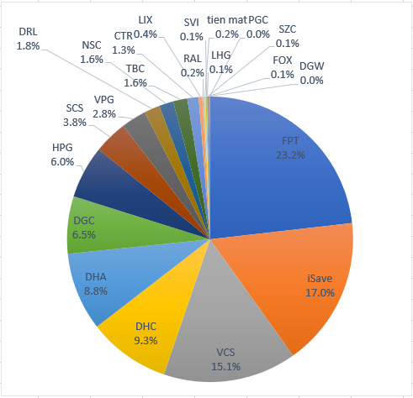
 |  |  |  |  |  |  |  |  |  |  |  |  |  |  |  |  |  |  |  |  |  |  |  |  |  |  |  |  |  |  | Equity | Equity % | Cash | Cash % | Total
 |  |  |  |  |  |  |  |  |  |  |  |  |  |  |  |  |  |  |  |  |  |  |  |  |  |  |  |  |  | 2023-01-08 |  |  | VND 2,090,468,393 |  | VND 12,205,412,393

 |  |  |  |  |  |  |  |  |  |  |  |  |  | Tong cong:

 |  |  |  |  |  |  |  |  |  |  |  |  |  | tong cong cash

 |  |  |  |  |  |  |  |  |  |  |  |  |  |  |  |  |  |  |  |  |  |  |  |  |  |  |  |  |  |  | Equity | Equity % | Cash | Cash % | Total
 |  |  |  |  |  |  |  |  |  |  |  |  |  |  |  |  |  |  |  |  |  |  |  |  |  |  |  |  |  | 2023-01-22 |  |  | VND 2,099,269,558 |  | VND 12,496,316,858

 |  |  |  |  |  |  |  |  |  |  |  |  |  |  |  |  |  |  |  |  |  |  |  |  |  |  |  |  |  | 2023-05-15 |  |  | VND 693,901,579 |  | VND 12,074,810,979

 |  |  |  |  |  |  |  |  |  |  |  |  |  |  |  |  |  |  |  |  |  |  |  |  |  |  |  | % Dividend yield thực tế | Cổ tức tiền năm ngoái
 |  |  |  |  |  |  |  |  |  |  |  |  |  |  |  |  |  |  |  |  |  |  |  |  |  |  |  |  | VND 411,832,600 | 2023-05-29 |  |  | VND 519,349,268 |  | VND 11,812,831,668

 |  |  |  |  |  |  |  |  |  |  |  |  |  |  |  |  |  |  |  |  |  |  |  |  |  |  |  |  |  | 2023-06-02 |  |  | VND 1,222,234,363 |  | VND 12,478,024,363

 |  |  |  |  |  |  |  |  |  |  |  |  |  |  |  |  |  |  |  |  |  |  |  |  |  |  |  |  |  | 2023-06-08 |  |  | VND 612,984,140 |  | VND 12,952,743,340

 |  |  |  |  |  |  |  |  |  |  |  |  |  |  |  |  |  |  |  |  |  |  |  |  |  |  |  | Tong cong: |  | 2023-06-21 |  |  | VND 239,863,733 |  | VND 13,411,960,933

 |  |  |  |  |  |  |  |  |  |  |  |  |  |  |  |  |  |  |  |  |  |  |  |  |  |  |  | tong cong cash |  | 2023-06-23 |  |  | VND 431,722,578 |  | VND 13,607,707,678
 |  |  |  |  |  |  |  |  |  |  |  |  |  |  |  |  |  |  |  |  |  |  |  |  |  |  |  |  | ô xanh thì điền vào | 2023-06-27 |  |  | VND 444,228,309 |  | VND 13,724,041,209
 |  |  |  |  |  |  |  |  |  |  |  |  |  |  |  |  |  |  |  |  |  |  |  |  |  |  |  |  |  | 2023-06-29 |  |  | VND 229,128,850 |  | VND 13,776,277,450
 |  |  |  |  |  |  |  |  |  |  |  |  |  |  |  |  |  |  |  |  |  |  |  |  |  |  |  |  |  | 2023-07-10 |  |  | -VND 147,904,340 |  | VND 13,665,846,110
 |  |  |  |  |  |  |  |  |  |  |  |  |  |  |  |  |  |  |  |  |  |  |  |  |  |  |  |  |  | 2023-07-18 |  |  | VND 263,743,236 |  | VND 14,077,493,686

 |  |  |  |  |  |  |  |  |  |  |  |  | CTR | 1,500 | 1,500 | 51.42 | 74.4 | 77,130,000 | 111,600,000 | 34,470,000 | 44.70% | more_vert
 |  |  |  |  |  |  |  |  |  |  |  |  | DGC | 12,500 | 12,500 | 63.78 | 71.6 | 797,200,000 | 895,000,000 | 97,800,000 | 12.30% | more_vert
 |  |  |  |  |  |  |  |  |  |  |  |  | DHA | 15,400 | 15,400 | 26.88 | 44.85 | 413,921,200 | 690,690,000 | 276,768,800 | 66.90% | more_vert
 |  |  |  |  |  |  |  |  |  |  |  |  | DHC | 37,760 | 37,760 | 36.72 | 42.45 | 1,386,584,960 | 1,602,912,000 | 216,327,040 | 15.60% | more_vert
 |  |  |  |  |  |  |  |  |  |  |  |  | HPG | 54,100 | 54,100 | 18.74 | 27.3 | 1,013,996,300 | 1,476,930,000 | 462,933,700 | 45.70% | more_vert
 |  |  |  |  |  |  |  |  |  |  |  |  | RAL | 4,000 | 4,000 | 81.93 | 111.4 | 327,704,000 | 445,600,000 | 117,896,000 | 36.00% | more_vert
 |  |  |  |  |  |  |  |  |  |  |  |  | SCS | 8,000 | 8,000 | 68.6 | 68 | 548,808,000 | 544,000,000 | -4,808,000 | -0.90% | more_vert
 |  |  |  |  |  |  |  |  |  |  |  |  | TBC | 6,900 | 6,900 | 27.66 | 39.5 | 190,854,000 | 272,550,000 | 81,696,000 | 42.80% | more_vert
 |  |  |  |  |  |  |  |  |  |  |  |  | VCS | 24,400 | 24,400 | 53.52 | 64 | 1,305,839,200 | 1,561,600,000 | 255,760,800 | 19.60% | more_vert
 |  |  |  |  |  |  |  |  |  |  |  |  | VPG | 25,515 | 24,300 | 15.33 | 19.4 | 391,042,890 | 494,991,000 | 103,948,110 | 26.60% | more_vert
 |  |  |  |  |  |  |  |  |  |  |  |  | CAP | 2,000 | 2,000 | 68.42 | 70 | 136,840,000 | 140,000,000 | 3,160,000 | 2.30% | more_vert
 |  |  |  |  |  |  |  |  |  |  |  |  | DGC | 5,300 | 5,300 | 61.31 | 71.6 | 324,916,500 | 379,480,000 | 54,563,500 | 16.80% | more_vert
 |  |  |  |  |  |  |  |  |  |  |  |  | DHA | 15,400 | 15,400 | 38.25 | 44.85 | 589,019,200 | 690,690,000 | 101,670,800 | 17.30% | more_vert
 |  |  |  |  |  |  |  |  |  |  |  |  | DHC | 1,300 | 1,300 | 40.61 | 42.45 | 52,795,600 | 55,185,000 | 2,389,400 | 4.50% | more_vert
 |  |  |  |  |  |  |  |  |  |  |  |  | HPG | 17,000 | 17,000 | 22.76 | 27.3 | 386,920,000 | 464,100,000 | 77,180,000 | 19.90% | more_vert
 |  |  |  |  |  |  |  |  |  |  |  |  | RAL | 2,000 | 2,000 | 109.15 | 111.4 | 218,304,000 | 222,800,000 | 4,496,000 | 2.10% | more_vert
 |  |  |  |  |  |  |  |  |  |  |  |  | VCS | 2,900 | 2,900 | 56.62 | 64 | 164,200,900 | 185,600,000 | 21,399,100 | 13.00% | more_vert
 |  |  |  |  |  |  |  |  |  |  |  |  | VPG | 42,300 | 41,000 | 18.14 | 19.4 | 767,279,700 | 820,620,000 | 53,340,300 | 7.00%

 |  |  |  |  |  |  |  |  |  |  |  |  | CTR | 1,484 | 1,484 | 68.65 | 74.4 | 101,880,000 | 110,409,600 | 110,409,600 | 0 | 0 | 0 | 50%
 |  |  |  |  |  |  |  |  |  |  | Mua |  | DGC | 53 | 53 | 99.7 | 71.6 | 5,284,100 | 3,794,800 | 3,794,800 | 0 | 0 | 0 | 50% | 0.10% | -1,489,300 | -28.10%
 |  |  |  |  |  |  |  |  |  |  | Mua |  | DGW | 60 | 60 | 0 | 48.3 | 0 | 2,898,000 | 2,898,000 | 0 | 0 | 0 | 50% | 0.10% | 2,898,000 | %
 |  |  |  |  |  |  |  |  |  |  | Mua |  | DHA | 9,000 | 9,000 | 44.13 | 44.85 | 397,140,000 | 403,650,000 | 403,650,000 | 0 | 0 | 0 | 30% | 13.60% | 6,510,000 | 1.60%
 |  |  |  |  |  |  |  |  |  |  | Mua |  | DHC | 5,060 | 5,060 | 60.52 | 42.45 | 306,210,000 | 214,797,000 | 214,797,000 | 0 | 0 | 0 | 50% | 7.20% | -91,413,000 | -29.80%
 |  |  |  |  |  |  |  |  |  |  | Mua |  | FPT | 12,240 | 12,240 | 82.2 | 78.6 | 1,006,128,000 | 962,064,000 | 962,064,000 | 0 | 0 | 0 | 50% | 32.40% | -44,064,000 | -4.30%
 |  |  |  |  |  |  |  |  |  |  |  |  | FPT_WFT | 2,436 | 0 | 0 | 79 | 0 | 192,444,000 | 192,444,000 | 0 | 0 | 0 | - | 6.50% | 192,444,000 | %
 |  |  |  |  |  |  |  |  |  |  | Mua |  | HPG | 8,780 | 8,780 | 24.26 | 27.3 | 213,030,000 | 239,694,000 | 239,694,000 | 0 | 0 | 0 | 50% | 8.10% | 26,664,000 | 12.50%
 |  |  |  |  |  |  |  |  |  |  | Mua |  | RAL | 300 | 300 | 93.5 | 111.4 | 28,050,000 | 33,420,000 | 33,420,000 | 0 | 0 | 0 | 50% | 1.10% | 5,370,000 | 19.10%
 |  |  |  |  |  |  |  |  |  |  | Mua |  | SCS | 2,880 | 2,880 | 87.06 | 68 | 250,720,000 | 195,840,000 | 195,840,000 | 0 | 0 | 0 | - | 6.60% | -54,880,000 | -21.80%
 |  |  |  |  |  |  |  |  |  |  | Mua |  | VCS | 8,400 | 8,400 | 75.51 | 64 | 634,260,000 | 537,600,000 | 537,600,000 | 0 | 0 | 0 | 50% | 18.10% | -96,660,000 | -15.20%
 |  |  |  |  |  |  |  |  |  |  | Mua |  | VPG | 3,700 | 3,700 | 27.91 | 19.4 | 103,260,000 | 71,780,000 | 71,780,000 | 0 | 0 | 0 | - | 2.40% | -31,480,000 | -30.40%
 |  |  |  |  |  |  |  |  |  |  |  |  | VPG_WFT | 185 | 0 | 0 | 19.85 | 0 | 3,672,250 | 3,672,250

